Əsas
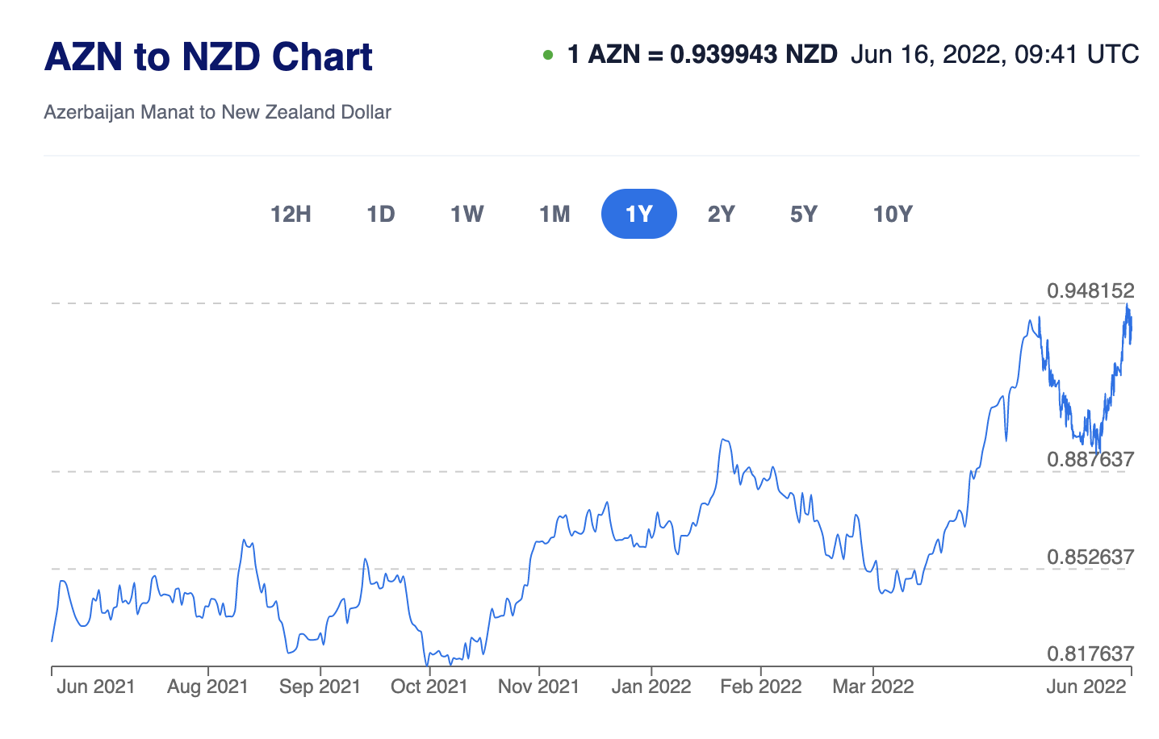
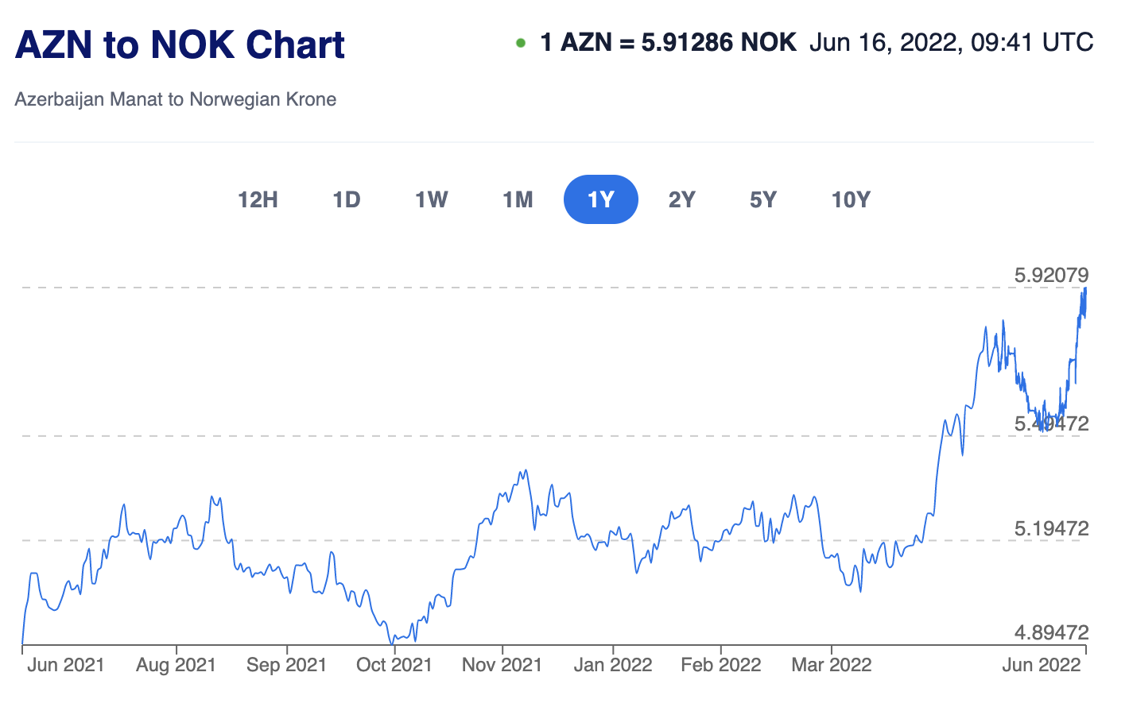
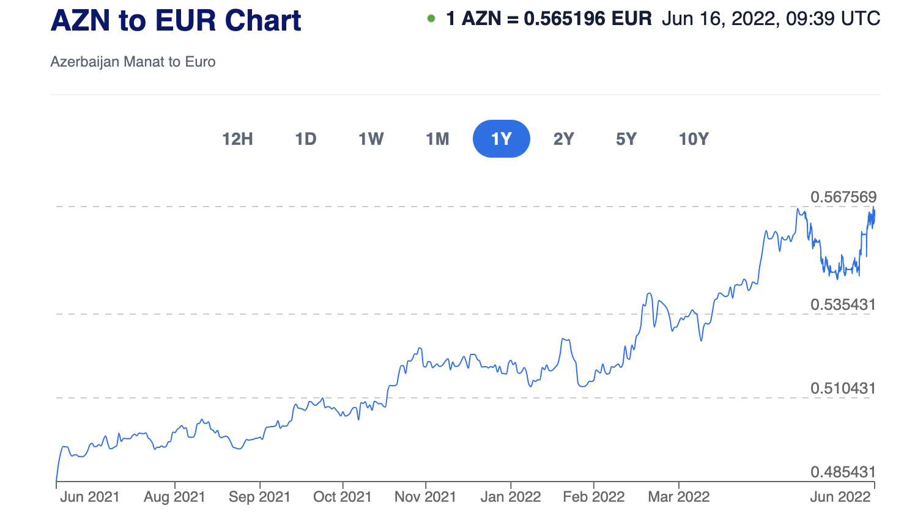
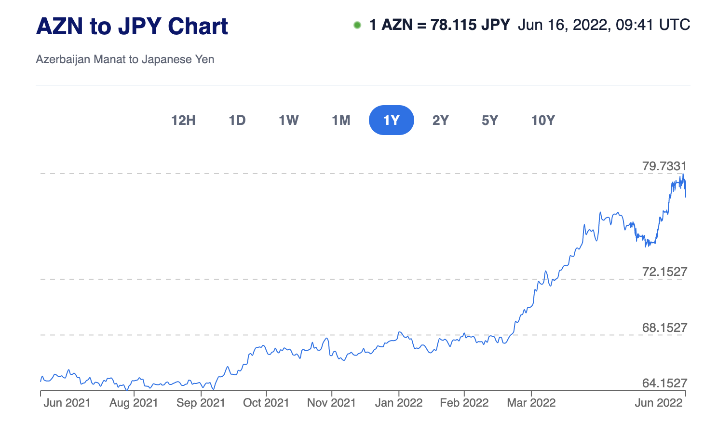
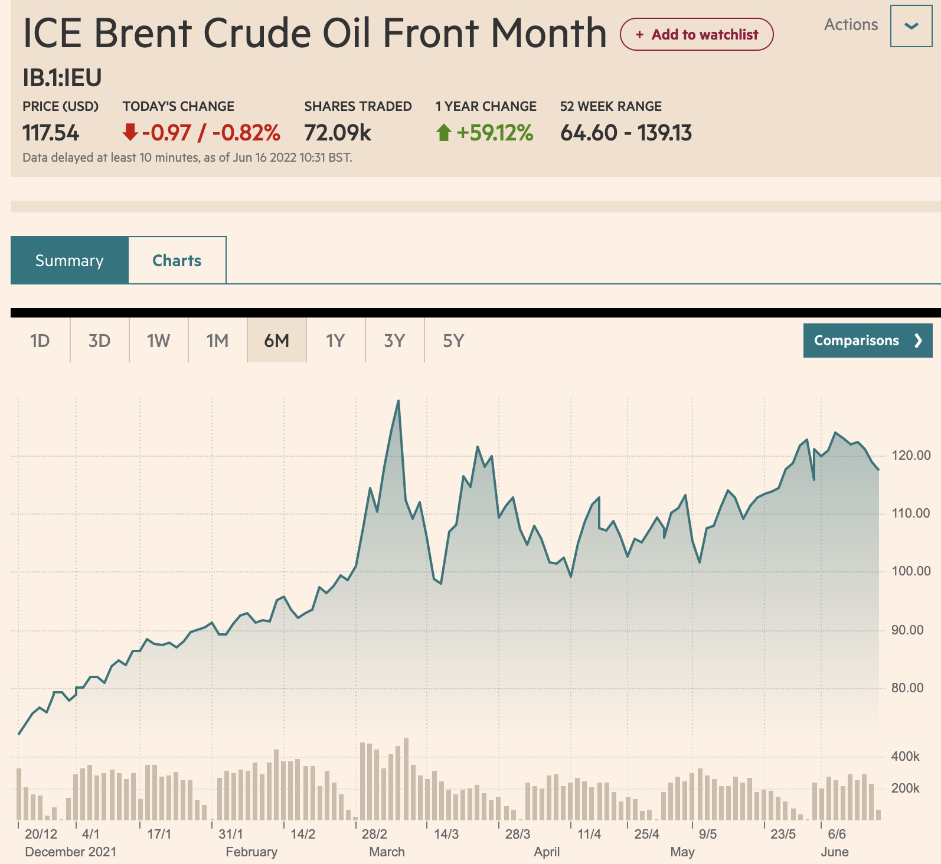

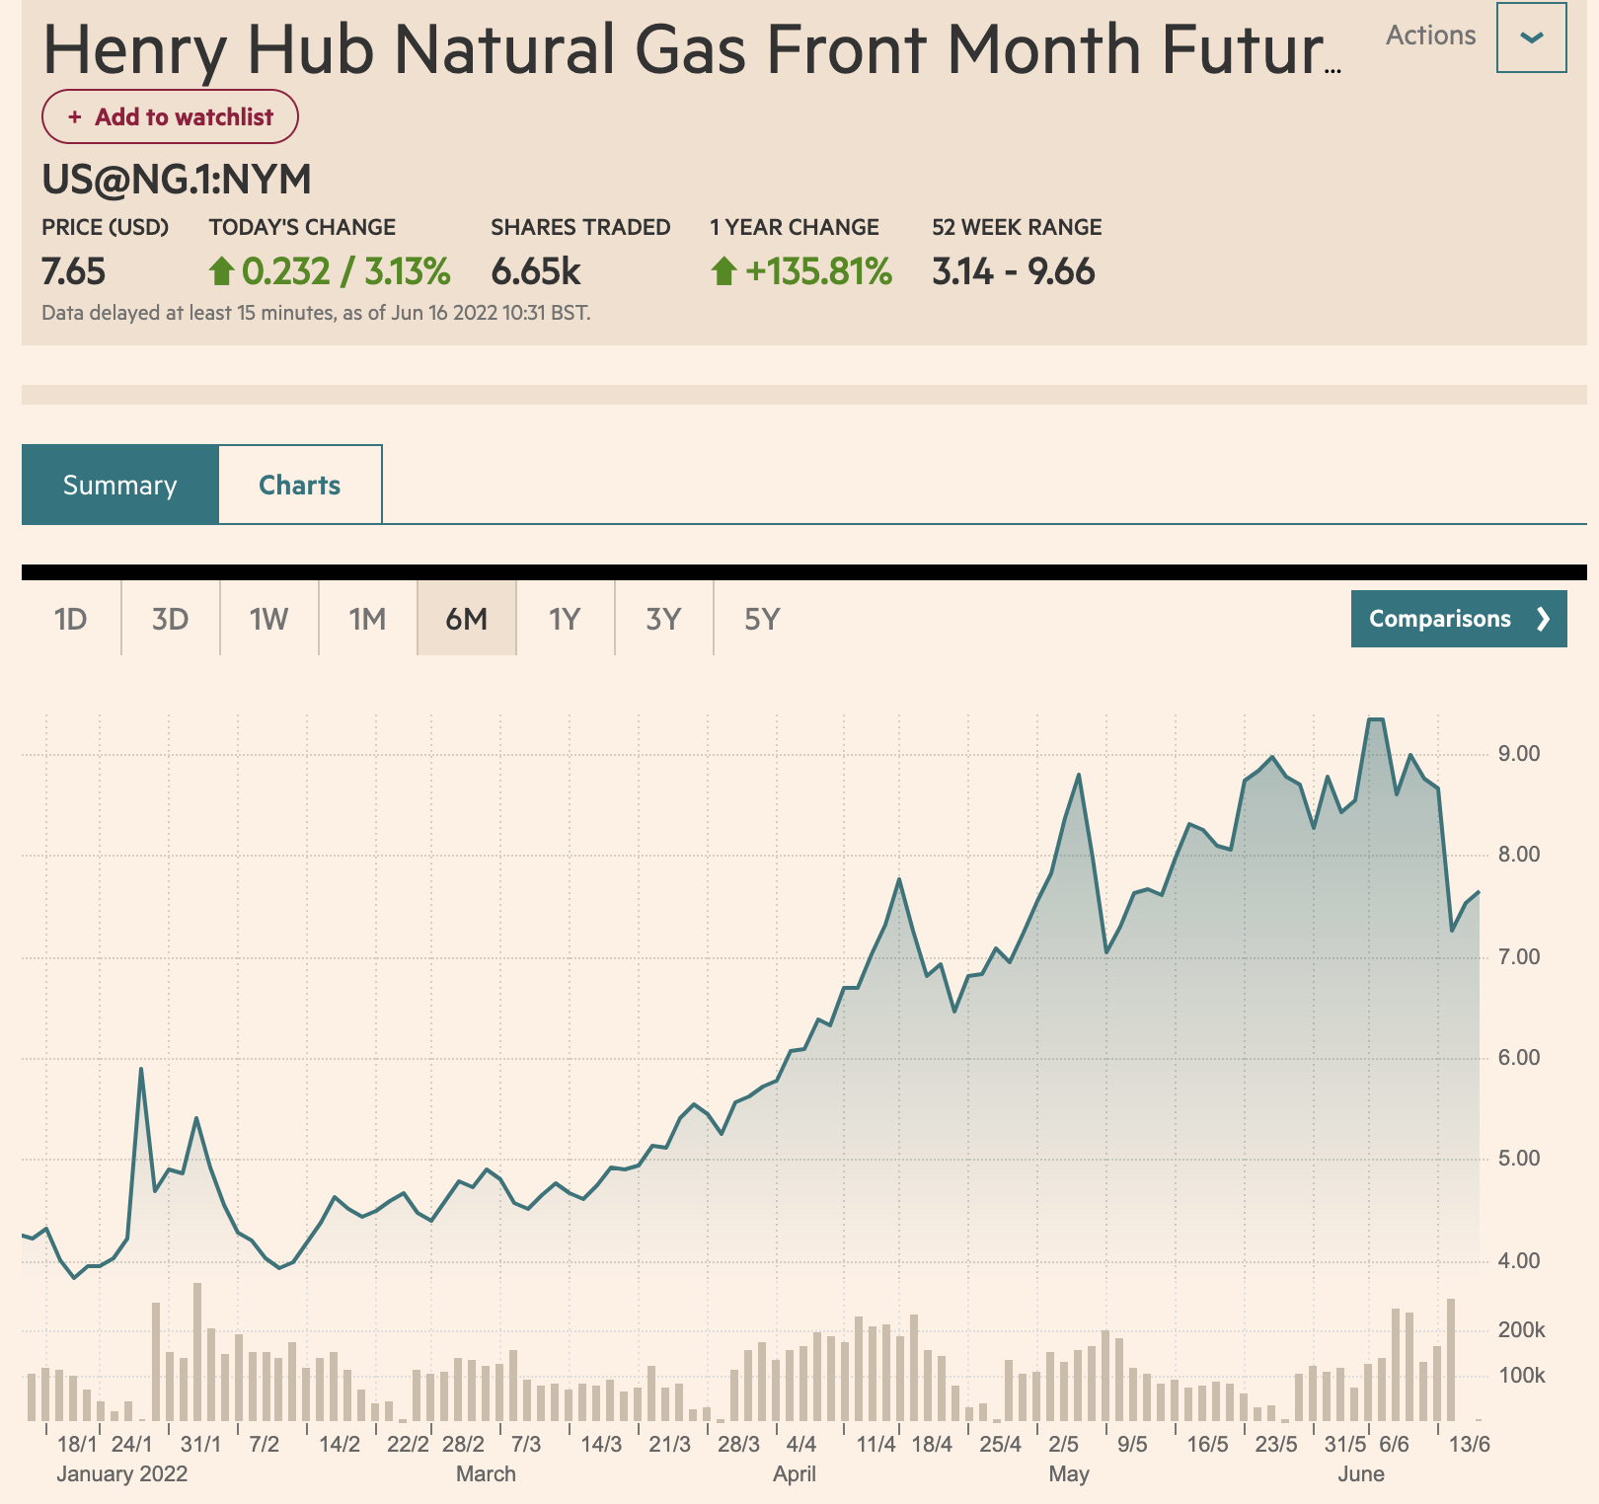
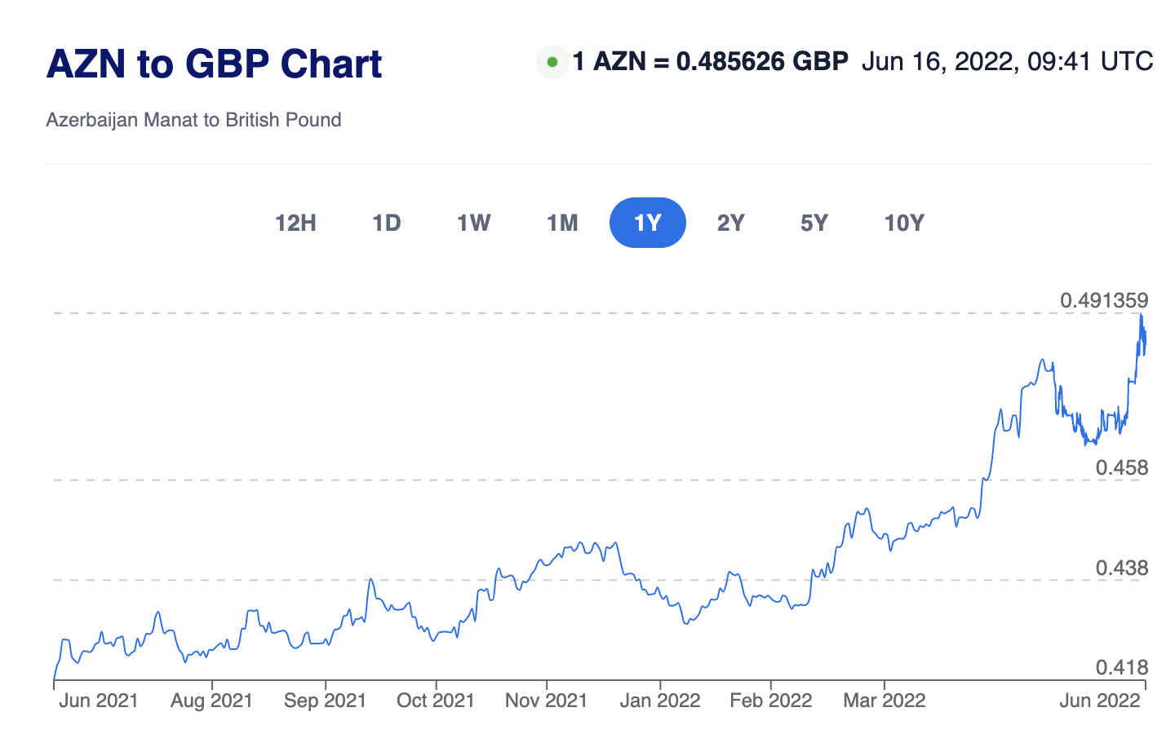
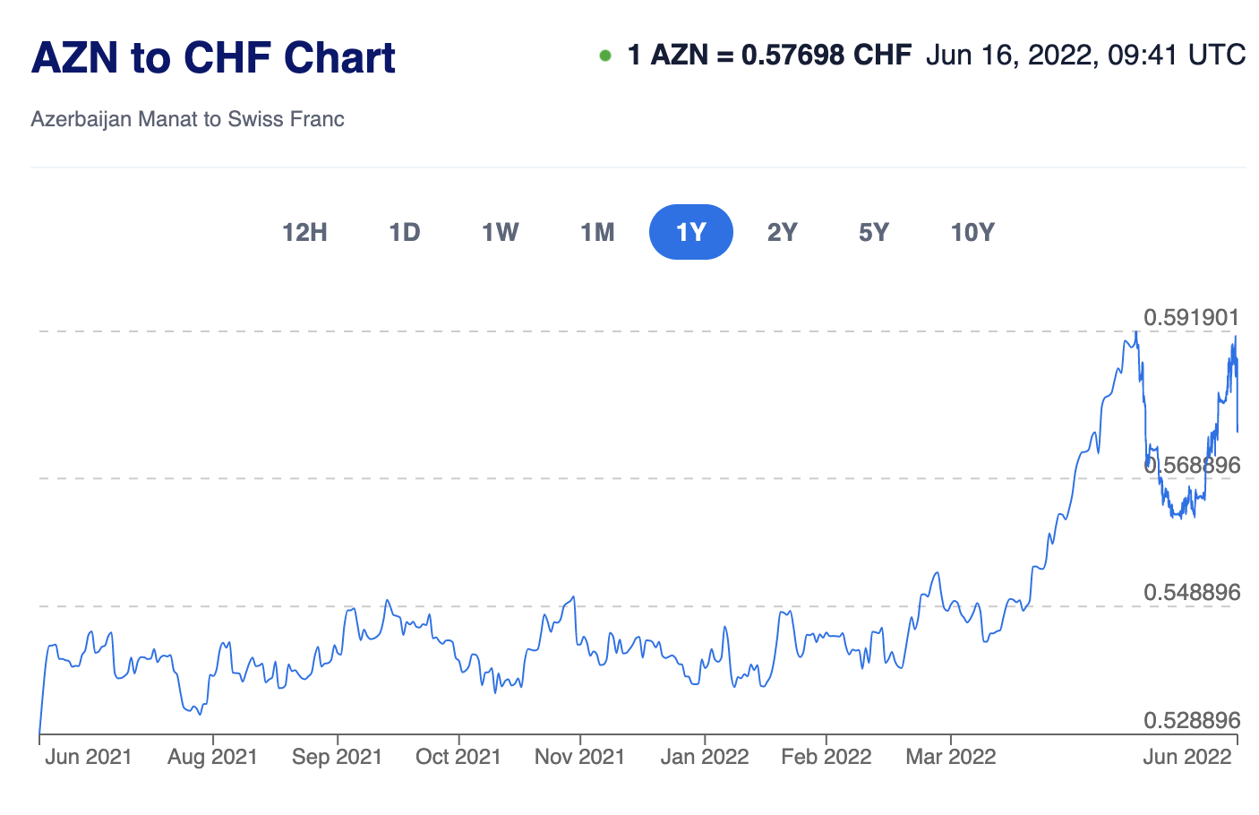

Valyuta Rezervləri, $mln
31.05.2022 | 7,231
29.04.2022 | 7,086
31.03.2022 | 7,137
28.02.2022 | 7,158
31.01.2022 | 7,073
30.12.2021 | 7,075
30.11.2021 | 7,019
29.10.2021 | 7,041
30.09.2021 | 7,034
31.08.2021 | 7,043
30.07.2021 | 6,497
30.06.2021 | 6,455
31.05.2021 | 6,460
30.04.2021 | 6,368
31.03.2021 | 6,356
26.02.2021 | 6,368
29.01.2021 | 6,365
30.12.2020 | 6,369
30.11.2020 | 6,412
30.10.2020 | 6,468
30.09.2020 | 6,491
31.08.2020 | 6,484
30.07.2020 | 6,469
30.06.2020 | 6,436
31.05.2020 | 6,414
30.04.2020 | 6,402
31.03.2020 | 6,394
28.02.2020 | 6,401
31.01.2020 | 6,341

